Feuil1
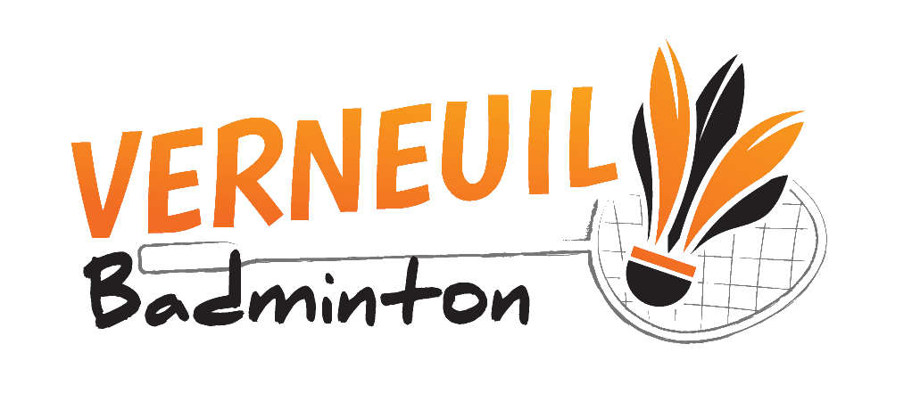
 |  | TOURNOI MIXTE VERNEUIL 15/12/19

 |  |  | Club : | TELEPHONE :
 |  |  | Sigle : | MAIL CONVOCATIONS :

Nom | Prénom | Licence | Double |  | Prix
 |  |  | Nom du partenaire | Nom du club
 |  |  |  |  | 12.00 €

 |  |  |  | TOTAL | 12.00 €
Inscription à retourner avec le règlement par chèque à l'ordre de VERNEUIL BADMINTON
Au plus tard le 08 décembre 2019 à M. Lafage Bertrand, 4 Allée François Villon 87570 Rilhac Rancon
12 euros par joueur

Portable : 06 74 98 52 93
Mail : inscription-tournoi@verneuil-badminton.fr

